상품제안서
단풍나무 트위스트 볼펜 | 상품코드: S04548

 |  |  |  |  |  | 02-713-8555 | www.synergygift.co.kr
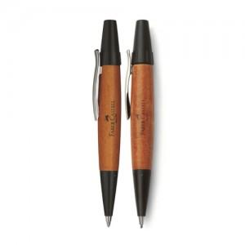

【상세/제작정보】 | 인쇄비별도

【인쇄/포장옵션】 | 실크, 레이저 / 포장지포장

【공급단가】 | 수량 | 100~ | 500~ | 1,000~ | 3,000~
*VAT별도 | 단가 | 36,720원 | 35,360원 | 34,000원 | 32,640원

【상품 URL】 | https://www.synergygift.co.kr:443/src/goods_detail.php?gdno=3766

